Sheet1
厂家 | 类目 | 图片 | 常销货号 | 材质 | 颜色 | 尺码 | 供货价 | 终端价 | 佣金 | 自营链接
 |  | 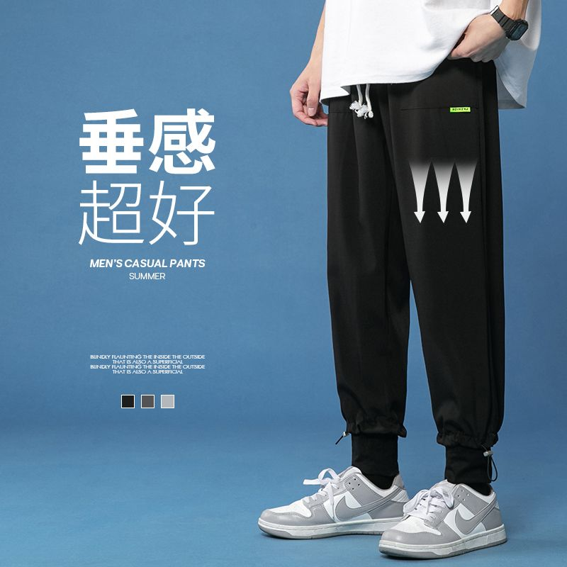 | K911 | 94%聚酯纤维6%氨纶 | 黑色 灰色 浅灰 | M-4XL | 16.5
 |  | 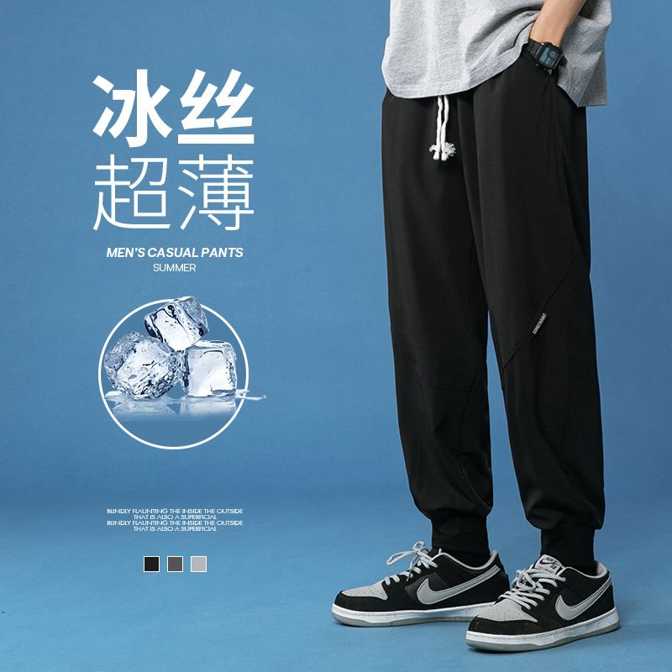 | K912 | 94%聚酯纤维6%氨纶 | 黑色 灰色 浅灰 | M-4XL | 16.5
 |  |  | K913 | 94%聚酯纤维6%氨纶 | 黑色 灰色 浅灰 | M-4XL | 16.5
 |  |  | K915 | 94%聚酯纤维6%氨纶 | 黑色 灰色 浅灰 | M-4XL | 16.5

